Anexo 1 - Checklist
GAM - CHECKLIST DE CONTRATAÇÕES DE MATERIAIS |  | COMPLIANCE OK? | NÃO

Anexar print do Checklist Preenchido.
Obs: Ferramenta é construída em outra base
Tipo de Processo |  |  |  | Lista 2
Valor total da contratação + TAC's (se aplicável) |  |  |  | Contrato
Processo foi iniciado COM a quantidade mínima de propostas obrigatórias?
Quantidade de propostas válidas
Fornecedor exclusivo?
Processo POSSUI a quantidade de propostas válidas necessárias?
Possui desclassificação técnica?
Regularização?
Compra Direcionada?
Compra Emergencial?
Foi incluso fornecedores durante o processo, após visualização de preços de outras cotações?
DDI - Due Diligence
Avaliação Financeira
Relatório de homologação é obrigatório?
Precisa de minuta jurídica?
É obrigatório o arquivamento da documentação do processo? (Mandatório para compras acima de R$ 44,5K) | Endereço de arquivamento do PROCESSO COMPLETO no SHAREPOINT (inserir link)
DDI e Avaliação Financeira tem validade de 12 meses

Anexo 5 - Índices de Merc.
Modelo de exemplo (IPCA) - Adotar o que se aplica em cada processo

 | FGVDADOS - 18/02/2025 14:48:49

LEGENDA
Série | Título | Código | Fonte | Unidade | Fator de escala | Base do No. índice
1 | IPCA (Números Índices)(1004963) | 1004963 | IBGE | Indice | ? | 01/12/1993

Data | 1
01/2020 | 5331.42
02/2020 | 5344.75
03/2020 | 5348.49
04/2020 | 5331.91
05/2020 | 5311.65
06/2020 | 5325.46
07/2020 | 5344.63
08/2020 | 5357.46
09/2020 | 5391.75
10/2020 | 5438.12
11/2020 | 5486.52
12/2020 | 5560.59
01/2021 | 5574.49
02/2021 | 5622.43
03/2021 | 5674.72
04/2021 | 5692.31
05/2021 | 5739.56
06/2021 | 5769.98
07/2021 | 5825.37
08/2021 | 5876.05
09/2021 | 5944.21
10/2021 | 6018.51
11/2021 | 6075.69
12/2021 | 6120.04
01/2022 | 6153.09
02/2022 | 6215.24
03/2022 | 6315.93
04/2022 | 6382.88
05/2022 | 6412.88
06/2022 | 6455.85
07/2022 | 6411.95
08/2022 | 6388.87
09/2022 | 6370.34
10/2022 | 6407.93
11/2022 | 6434.2
12/2022 | 6474.09
01/2023 | 6508.4
02/2023 | 6563.07
03/2023 | 6609.67
04/2023 | 6649.99
05/2023 | 6665.28
06/2023 | 6659.95
07/2023 | 6667.94
08/2023 | 6683.28
09/2023 | 6700.66
10/2023 | 6716.74
11/2023 | 6735.55
12/2023 | 6773.27
01/2024 | 6801.72
02/2024 | 6858.17
03/2024 | 6869.14
04/2024 | 6895.24
05/2024 | 6926.96
06/2024 | 6941.51
07/2024 | 6967.89
08/2024 | 6966.5
09/2024 | 6997.15
10/2024 | 7036.33
11/2024 | 7063.77
12/2024 | 7100.5
01/2025 | 7111.86

Anexo 6 - DPO (se aplicável)
CALCULADORA - MELHOR CONDIÇÃO DE PAGAMENTO

 | Indicador Referência de Comparação: 100% CDI | Taxa Anual | Taxa Mensal
 |  | 12.15% | 0.96%
Anexar print do Checklist Preenchido.
Obs: Ferramenta é construída em outra base
 | Preço Base (Negociação) | Cond. de Pgto Base (DFS)
 |  |  | Informar a MENOR condição de pagamento do processo

 |  | Proposta: Valor / Cond. Pagto
 | Condição de Pagamento em DFS | Valor | Taxa de Juros Mensal

 | Melhor Condição de Pagamento |  | DFS

7 - Análise Frete - Calculadora
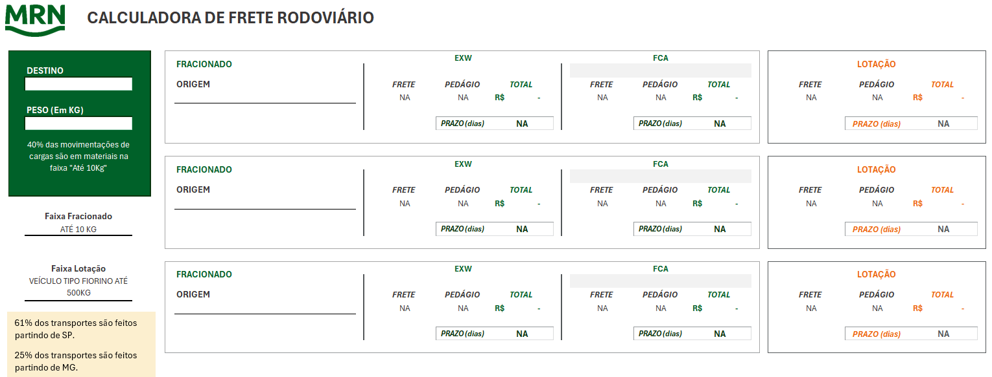

Anexar print da ferramenta preenchida.
Obs: Ferramenta é construída em outra base

